Setup VM
1. Copy 2 file vagrantfile và magento.box vào cùng thư mục và copy source magento đổi tên thành source

2. Start vagrant với virtual box
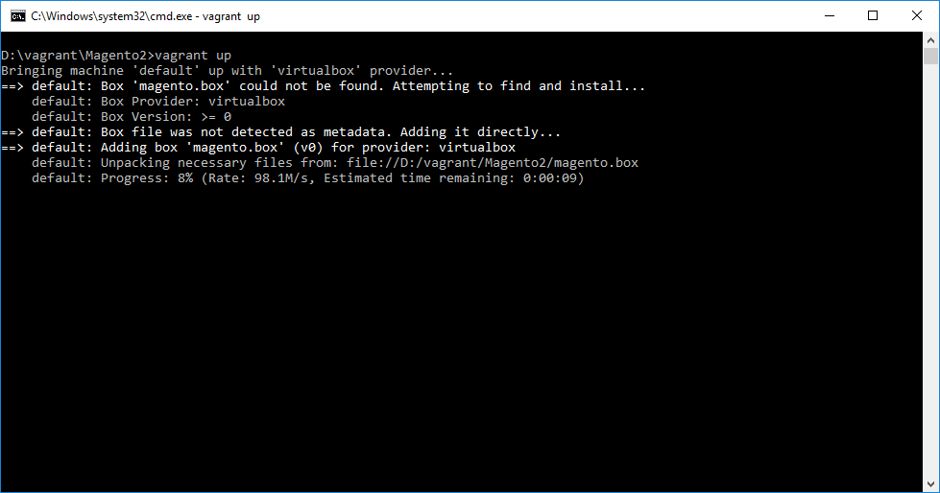

3. Install Magento

 | admin
 | url: http://192.168.33.10/admin
 | uid: administrator
 | pwd: magento@2016

Connect to Mysql
Thao tac kết nối database không sử dụng ssh
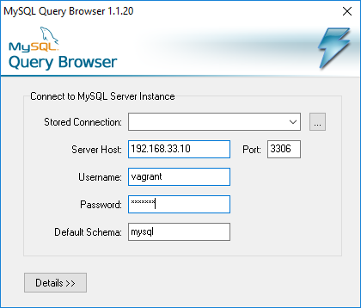

password: 123456

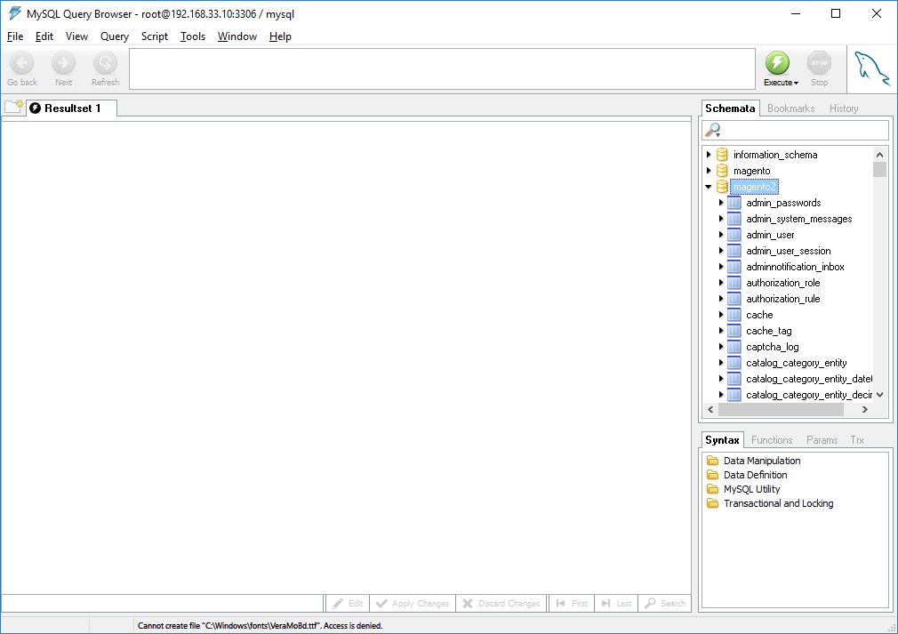

Kết quả sau khi kết nối

Mail Server
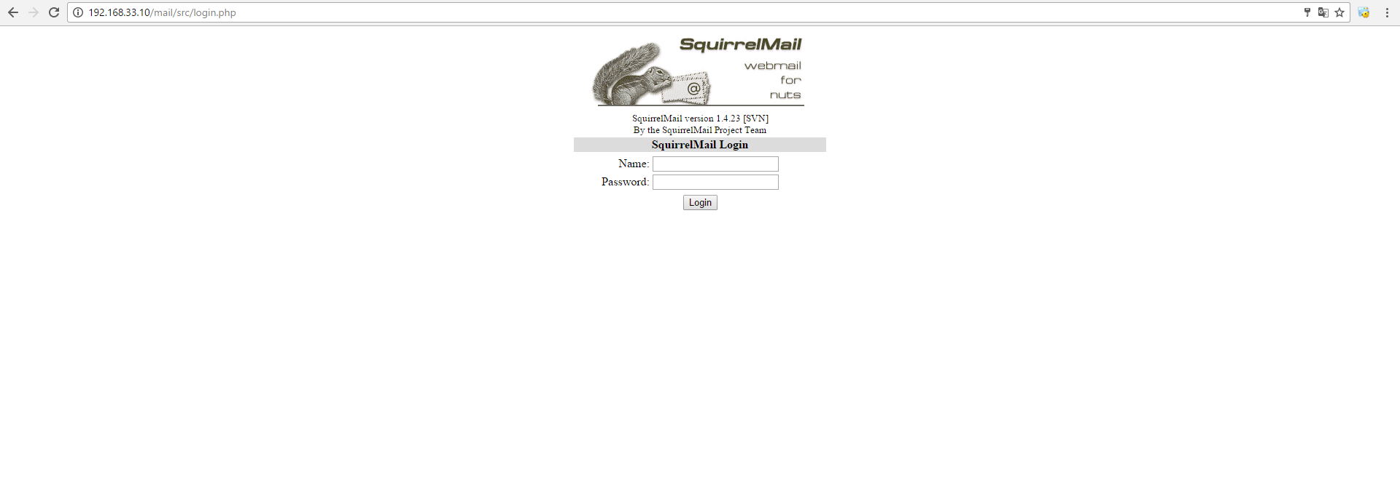

http://192.168.33.10/mail

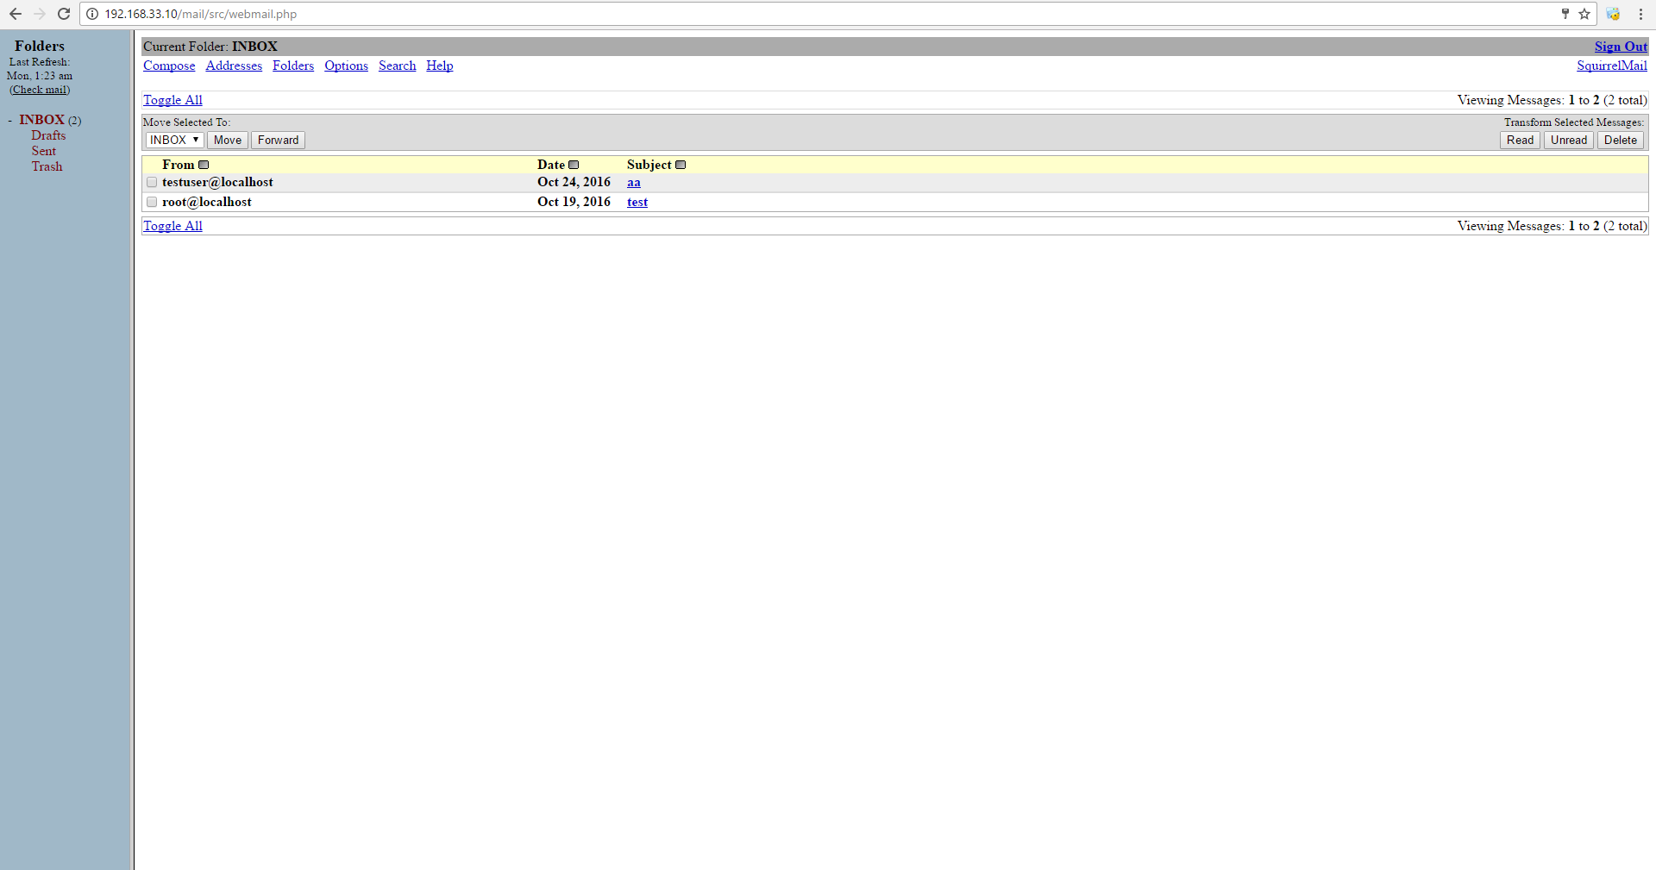

Kết quả sau khi login

Các user hiện có
username | password | Email
testuser | 123456 | testuser@magento.localhost.com
user01 | 123456 | user01@magento.localhost.com
user02 | 123456 | user02@magento.localhost.com
user03 | 123456 | user03@magento.localhost.com
user04 | 123456 | user04@magento.localhost.com
user05 | 123456 | user05@magento.localhost.com

Cách thêm user của mail
#> useradd -m tenuser
#> passwd tenuser

Jenkins
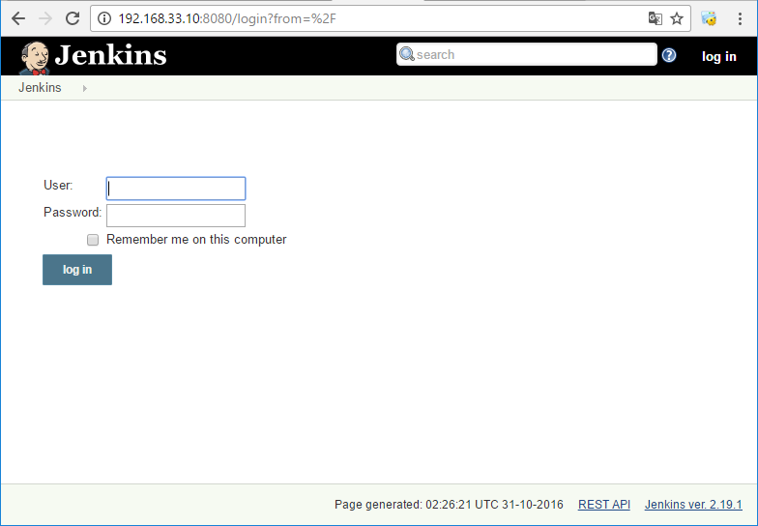
1. Su dung de checkstyle
2. Check duplicate code
3. Check phpunit
4. Tinh LOC

http://192.168.33.10:8080
user: admin
pass: 123456789

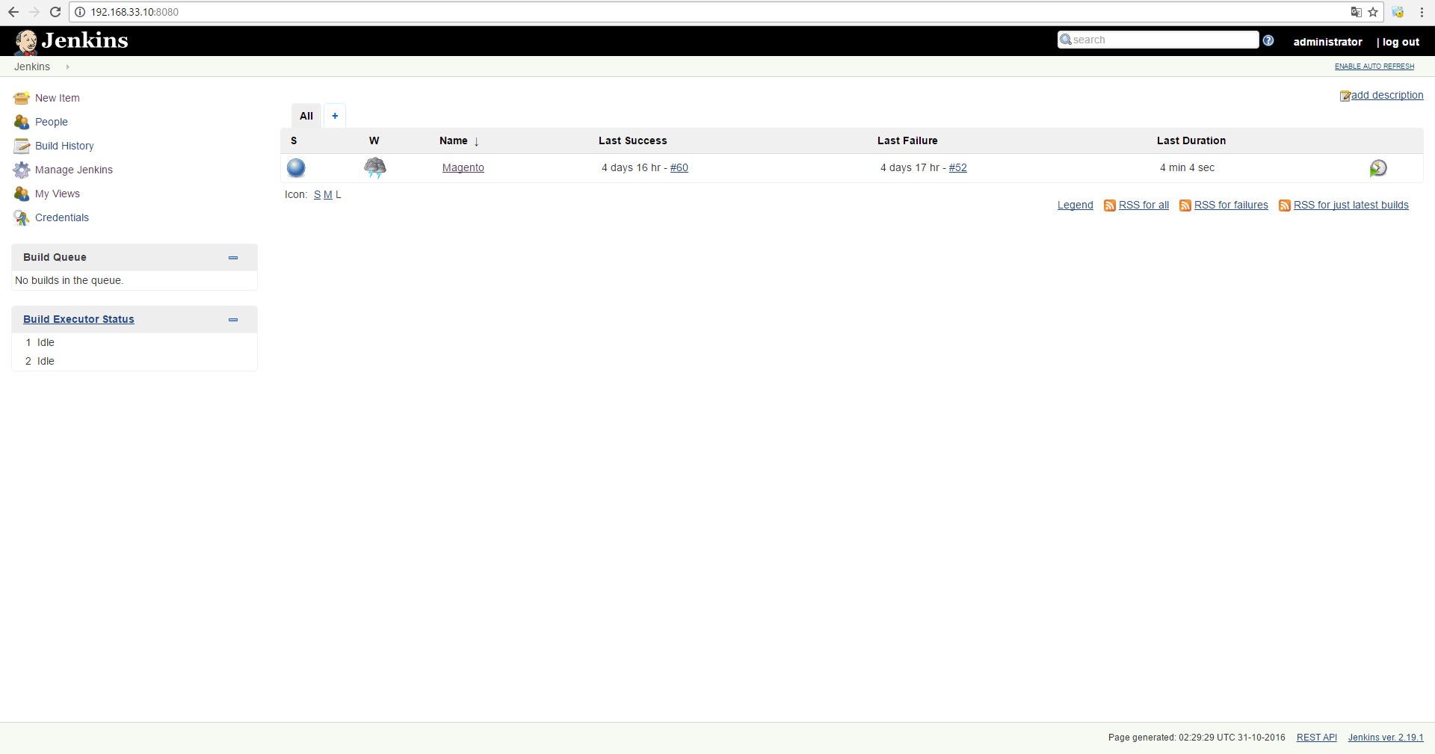

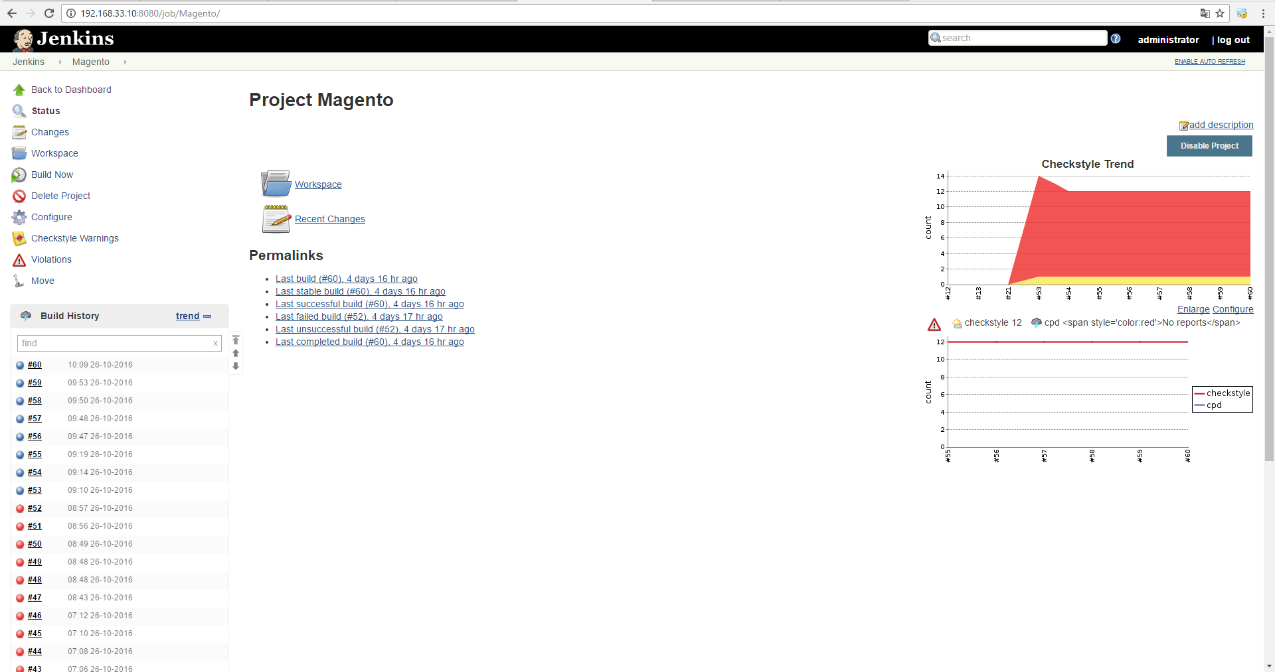

Icon màu xanh thể hiện trạng thái build thành công

Icon màu đỏ thể hiện trạng thái build không thành công

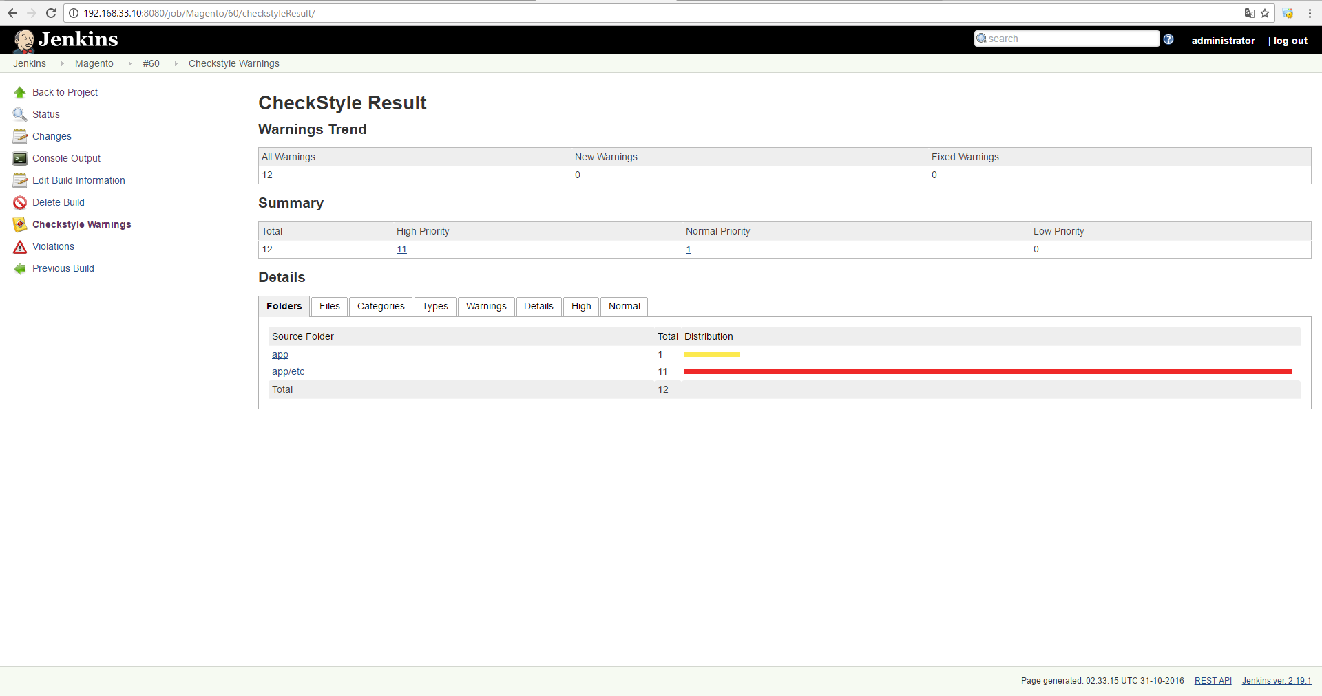

Khu vực hiển thị thống kê của việc checkstyle( file nào vi phạm, danh mục vi phạm,..)

